Sheet1
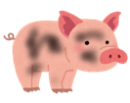
BBAの新仕様

カートにものを乗せ、天井に着いた場合
 | 天井に着いているキャラクターから火花をだす（触れている部分から火花を出す）

 |  | 火花の色は天井に当たっている時間で色を変える
 |  | 初期状態赤と黄色を混ぜる
 |  | 二段階目に黄色とオレンジ
 |  | 三段階目に青色

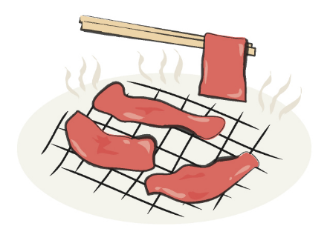
 |  | 当たっている時間で天井に触れているキャラクターの色が変わる

